BUGS
Fecha | Aplicativo | Descripción | Evidencia | Estado de corrección | Revisión | Criticidad | Alcance(back/front) | COMENTARIOS | Evidencia corrección
2024-10-09 | Principal | Boton registrarse al estar en resoluciones bajas debe estar centrado(imagen de arriba) Boton registrarse esta muy pegado a la derecha debe existir un espacio(imagen de abajo) |  | Terminada | OK | baja | Front | Corregido, ahora boton esta centrado en bajas resoluciones
2024-10-09 | Principal | "Se parte del cambio" debe ser blanco y estar centrado. El diseño de las cards debe ser igual al prototipo(imagen de la derecha es el prototipo) | 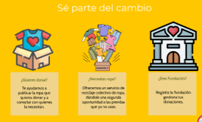 | Terminada | OK | baja | Front
2024-10-09 | Principal | card y texto del carousel debe estar alineado a la derecha |  | En espera | En espera | baja | Front
2024-10-09 | Principal | En resoluciones bajas las cards deben agruparse una bajo de otra |  | Terminada | OK | Alta | Front
2024-10-09 | Principal | footer no debe tener horario de atención y debe tener los datos de upcycle |  | Terminada | OK | baja | Front | Se valida corrección. footer queda igual al del prototipo, sin embargo, el logo y todo lo que tiene que ver con el chatbot no tiene que ver con el footer(se corrigio)
2024-10-10 | Principal |  En menu.html no se pasa a menu hamburgesa cuado esta en tamaños pequeños |  | Terminada | OK | baja | front
2024-10-14 | Chat | Al Crear una conversacion desde boton, si bien se crea pero no se actualiza en tiempo real |  | En espera | En espera

